2-Accounts
📋 Accounts（客户/账户）模块 — 字段定义 / 逻辑
用途：公司或组织实体。1 个 Account 可有多个 Contacts / Deals / Quotes / SOs / Invoices。

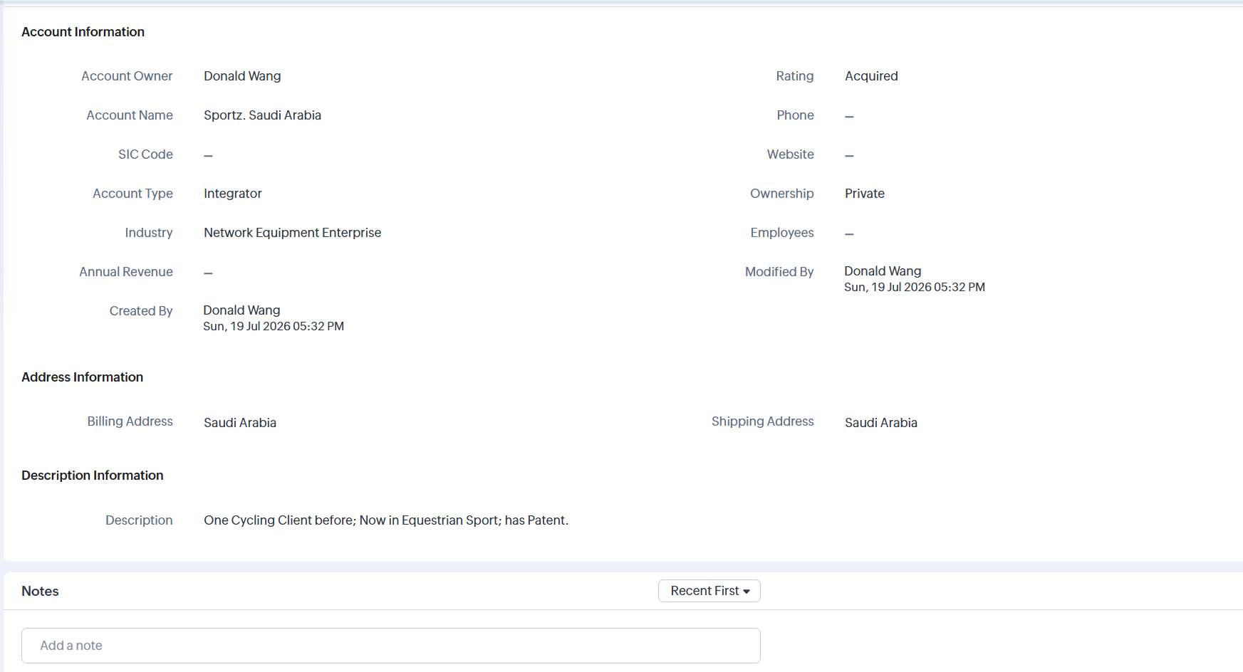
# | 字段名 | 中文 | 类型 | 必填 | 长度/格式 | 说明
1 | Account Owner | 客户负责人 | Lookup(User) | Y | — | —
2 | Account Name | 客户名称 | Text | Y | 200 | 唯一（同名需加地区）
3 | Account Number | 客户编号 | AutoNumber | N | 20 | 系统自动生成 ACC-XXXX
4 | Account Type | 客户类型 | Picklist | Y | — | Analyst / Competitor / Customer / Distributor / Integrator / Investor / Other / Partner / Press / Prospect / Reseller / Supplier / Vendor
5 | Industry | 行业 | Picklist | N | — | 见 Leads 字段
7 | Rating | 评分 | Picklist | N | — | Acquired / Active / Market Failed / Project Abandoned / Project Cancelled / Shut Down
8 | Phone | 电话 | Phone | Y | — | 主电话
10 | Website | 网站 | URL | N | — | —
12 | Ownership | 所有权 | Picklist | N | — | Private / Public / Subsidiary
13 | Employees | 员工数 | Number | N | — | —
15 | Billing Street | 账单地址 | Text | N | 250 | —
16 | Billing City | 账单城市 | Text | N | 30 | —
17 | Billing State | 账单省/州 | Text | N | 30 | —
18 | Billing Code | 账单邮编 | Text | N | 30 | —
19 | Billing Country | 账单国家 | Text | N | 30 | —
20 | Shipping Street | 收货地址 | Text | N | 250 | —
21 | Description | 描述 | TextArea | N | 2000 | —
23 | Employees | 员工数 | Number | N | — | —
24 | Account Sites | 客户地址 | Related List | N | — | 多地址管理
25 | LinkedIn | LinkedIn | URL | N | — | —
26 | Created By | 创建人 | Lookup(User) | Y | — | 系统字段
27 | Created Time | 创建时间 | DateTime | Y | — | 系统字段
28 | Modified By | 最后修改人 | Lookup(User) | Y | — | 系统字段
29 | Modified Time | 最后修改时间 | DateTime | Y | — | 系统字段
30 | NOTES | 以时间顺序记录每次沟通情况；永远保留

⚙️ Accounts 工作流逻辑
【触发条件】 【动作】 ───────────────────────────────────────────────────────────── 1. 创建 Account 时 → 自动按国家/区域分配 Owner → 创建 Account Site（默认 = Billing Address） → 添加到行业相关营销 Campaign 2. Account Type = "Customer" 改变 → 触发"客户升级"邮件模板 → 创建 Onboarding Task（90 天计划） 3. Annual Revenue > 1亿 → 自动标记 VIP 客户（custom field） → 通知销售总监 4. Parent Account 被设置 → 同步子公司的 Billing/Shipping 到母公司 → 通知母公司 Owner 5. Account 关联 Contact 创建 → 自动发送欢迎邮件（如 Email Opt Out = false） → 同步到 CRM 主客户视图 6. Account 多年无 Deal → 自动归类 Cold Customer → 通知 Account Owner 跟进 7. 删除 Account → 检查 Contact/Deal/Quote/SO/Invoice 引用 → 全部归档后才允许硬删除

3-Quotes
📋 Quotes（报价单）模块 — 字段定义 / 逻辑
用途：正式报价。可关联 Deal / Account / Contact。客户接受后可一键转为 Sales Order。

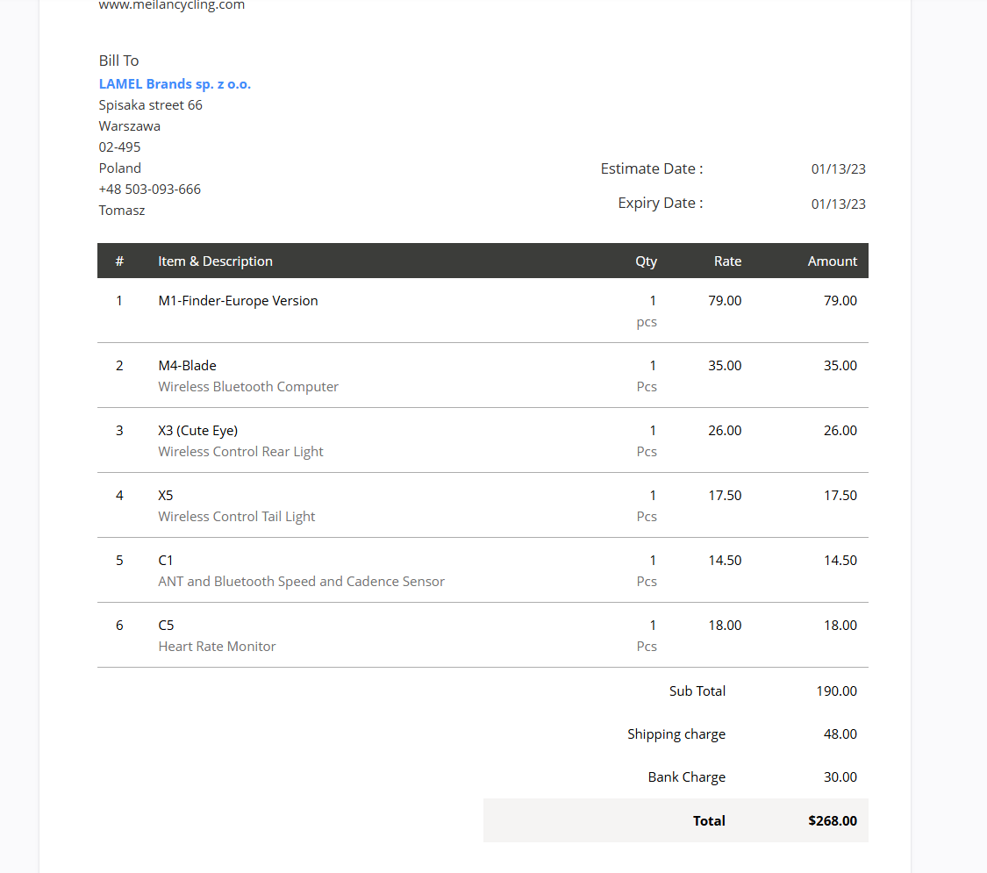
# | 字段名 | 中文 | 类型 | 必填 | 长度/格式 | 说明
1 | Quote Owner | 报价负责人 | Lookup(User) | Y | — | —
2 | Subject | 主题 | Text | Y | 255 | 如"Q3 服务器采购报价"
3 | Quote Number | 报价编号 | AutoNumber | Y | 20 | QUO-XXXX
4 | Quote Stage | 报价状态 | Picklist | Y | — | Draft / Delivered / Accepted / Rejected / Invoiced / Reviewed
5 | Valid Until | 有效期 | Date | Y | — | 默认 = 今天 + 30 天
6 | Account Name | 客户 | Lookup(Account) | Y | — | —
7 | Contact Name | 联系人 | Lookup(Contact) | N | — | —
8 | Deal Name | 关联商机 | Lookup(Deal) | N | — | —
9 | Team | 团队 | Lookup(Team) | N | — | —
10 | Grand Total | 总计 | Currency | Y | — | 自动计算
11 | Sub Total | 小计 | Currency | Y | — | —
12 | Discount | 折扣 | Currency | N | — | —
13 | Tax | 税 | Currency | N | — | 自动计算
14 | Adjustment | 调整 | Currency | N | — | —
15 | Shipping Charge | 运费 | Currency | N | — | —
16 | Description | 描述 | TextArea | N | 2000 | —
17 | Terms and Conditions | 条款 | TextArea | N | 5000 | —
18 | Billing Street | 账单地址 | Text | N | 250 | 继承 Account
19 | Shipping Street | 收货地址 | Text | N | 250 | 继承 Account
20 | Line Items | 明细行 | Related List | — | — | 产品 + 数量 + 单价 + 折扣
⚙️ 工作流逻辑
【触发条件】 【动作】 ───────────────────────────────────────────────────────────── 1. 新 Quote 创建 → 默认 Quote Stage = Draft → Quote Number 自动生成 2. Quote Stage = "Delivered" → 发送报价单 PDF 给 Customer → 记录发送历史（邮件/邮件模板） 3. Quote Stage = "Accepted" → 自动转 Sales Order（按钮） → 复制所有 Line Items + Account/Contact → 通知 Owner 4. Quote Stage = "Rejected" → 必填 Reject Reason → 标记 Deal Stage = Negotiation/Review 回到前一阶段 5. Quote Stage = "Invoiced" → 锁定 Quote（不可修改） → 关联 Invoice 记录 6. Valid Until 已过期 → 提醒 Owner 续约或重新报价 7. Line Items 中 Products 改变 → 自动重算 Sub Total / Tax / Grand Total → 按 Price Book 自动填入单价（按客户级别）

5-Products
📋 Products（产品）模块 — 字段定义 / 逻辑
用途：物料/商品主数据。被 Quote / SO / Invoice 引用。支持多 Price Book 差异化定价。

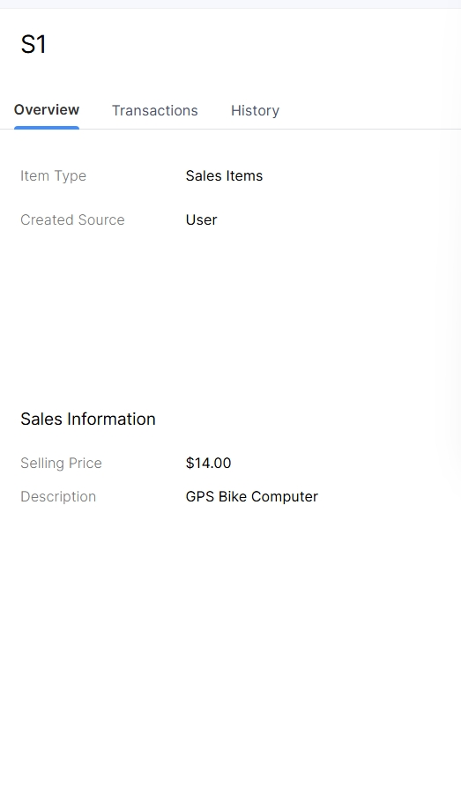
# | 字段名 | 中文 | 类型 | 必填 | 长度/格式 | 说明
2 | Product Name | 产品名 | Text | Y | 80 | 如"STA-100 私有 AI 智能体"
3 | Product Code | 产品编码 | Text | Y | 30 | HS CODE
4 | Product Category | 产品类别 | Picklist | Y | — | 如 PAA / 配件 / 服务
5 | Manufacturer | 制造商 | Text | N | 100 | 如 STRATRONIX
9 | Quantity in Stock | 库存量 | Number | N | — | 自动从库存模块更新
14 | Unit Price | 单价 | Currency | Y | — | 默认价格（可被 Price Book 覆盖）
16 | Sales Price | 销售价 | Currency | N | — | 实际销售价（可与 Unit Price 不同）
19 | Description | 描述 | TextArea | N | 2000 | 产品介绍
21 | Product Image | 产品图 | Attachment | N | — | —
22 | Handle | URL Slug | Text | N | 80 | SEO 友好 URL
23 | Tag | 标签 | Multi-Select | N | — | 亚马逊等平台需求
⚙️ 工作流逻辑
【触发条件】 【动作】 ───────────────────────────────────────────────────────────── 1. 新 Product 创建 → 自动生成 Product Code（如未指定） → 默认 Product Active = False（待审核） → 添加到默认 Price Book 2. Product Active = True → 可被 Quote/SO/Invoice 引用 → 上架到 E-commerce 同步（如启用） 3. Product Active = False → 从所有 Price Book 移除 → 现有 Line Items 不受影响（已锁定） 4. Quantity in Stock < Reorder Level → 自动创建 Reorder Task → 通知供应链 5. Product 被 Deal/Quote 引用 → 阻止删除（需先取消引用） 6. Unit Price 改变 → 写入 Price Book 历史 → 触发现有 Quote 重算（仅 Draft 状态） 7. Product 关联到 Price Book → 按 Price Book 定价规则 → 一个 Product 可在多个 Price Book 中

